様式第12_本紙入力シート
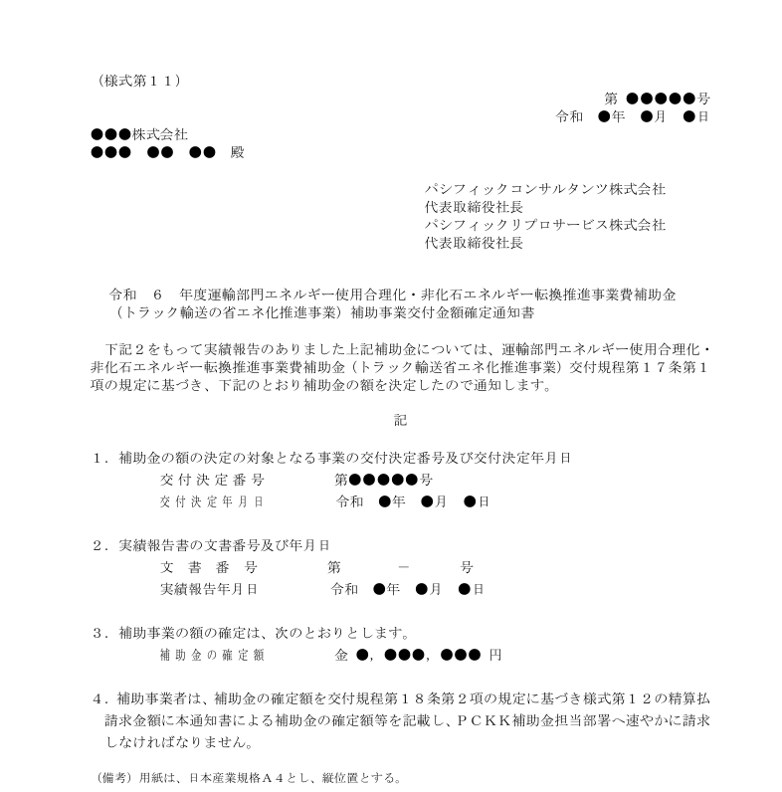
 |  |  |  |  |  |  |  |  |  |  |  |  |  | ※黄色の入力箇所は入力必須です。
（様式第１２） |  |  |  |  |  |  |  |  |  |  |  |  |  | ●文書番号を入力してください。（空欄可）
 |  |  |  |  |  |  |  |  |  |  | 第 |  | 号
様式第11
③額の確定番号
①交付決定番号
②交付決定年月日
④確定年月日
⑤精算払請求金額
 |  |  |  |  |  |  |  |  |  | 令和 | 年 | 月 | 日 | ●文書作成日を入力してください。
パシフィックコンサルタンツ株式会社 |  |  |  |  |  |  |  |  |  |  |  |  |  |  |  |  |  | 例）2025/3/1
代表取締役社長 殿
パシフィックリプロサービス株式会社 |  |  |  |  |  |  |  |  |  |  |  |  |  | ●代表補助事業者の情報（様式第１１に基く事業者情報）を入力してください。
代表取締役社長 殿 |  |  |  |  |  |  |  |  |  |  |  |  |  |  |  | 会社所在地
 |  |  |  |  |  |  |  |  |  |  |  |  |  |  |  | 都道府県 |  | プルダウンで選択 |  |  | S
 |  |  |  |  |  | 補助事業者 | 住所 |  |  |  |  |  |  |  |  | 市区町村
 |  |  |  |  |  |  |  |  |  |  |  |  |  |  |  | 町名番地
 |  |  |  |  |  |  | 法人名 |  |  |  |  |  |  |  |  | 建物名称
 |  |  |  |  |  |  | 代表者名
 |  |  |  |  |  |  |  |  |  |  |  |  |  |  |  | 法人名
 | 令和 |  | 年度運輸部門エネルギー使用合理化・非化石エネルギー転換推進事業費補助金
 | （トラック輸送省エネ化推進事業）補助金精算払請求書 |  |  |  |  |  |  |  |  |  |  |  |  |  |  | 代表者の役職
 |  |  |  |  |  |  |  |  |  |  |  |  |  |  |  |  | 姓 | 名
下記２をもって交付決定のあった上記補助金の精算払を受けたいので、運輸部門エネルギー使用合理化・非化石エネルギー転換推進事業費補助金（トラック輸送省エネ化推進事業）交付規程第１８条第２項の規定に基づき、下記のとおり請求します。 |  |  |  |  |  |  |  |  |  |  |  |  |  |  |  | 代表者名

 |  |  |  |  |  |  |  |  |  |  |  |  |  | ●1.本補助事業を実施した（取組を行った）トラック事業者または荷主名を入力してください。
 |  |  |  |  |  |  |  |  |  |  |  |  |  | ※補助事業の名称は「取り組み実施事業者名」と「トラック輸送の省エネ化推進事業」で反映されます
１．補助事業の名称 |  |  |  |  |  |  |  |  |  |  |  |  |  | ※代表申請者がリース事業者の場合は、共同申請者から１社のみ必ず入力してください
 |  |  |  |  |  |  |  |  |  |  |  |  |  |  |  | トラック事業者 |  |  |  | トラック輸送省エネ化推進事業
２．交付決定番号及び交付決定年月日 |  |  |  |  |  |  |  |  |  |  |  |  |  |  |  | または荷主名
 |  | 交付決定番号 |  | 第 |  |  |  |  |  | 号
 |  | 交付決定年月日 |  | 令和 |  | 年 |  | 月 |  | 日
 |  |  |  |  |  |  |  |  |  |  |  |  |  | ●事務局から送信された様式第11に記載された情報に従ってご記入ください。
３．補助金の額の確定番号及び確定年月日 |  |  |  |  |  |  |  |  |  |  |  |  |  | ① | 交付決定番号 |  |  | ※ログインIDと同じ
 |  | 額の確定番号 |  | 第 |  |  |  |  |  | 号
 |  | 確定年月日 |  | 令和 |  | 年 |  | 月 |  | 日 |  |  |  | ② | 交付決定年月日 |  |  | ※年を入力せず月日のみでも令和６年に変換されます

４．精算払請求金額（算用数字を使用すること。） |  |  |  |  |  |  |  |  |  |  |  |  |  | ④ | 確定年月日
 |  |  |  | 金 |  |  |  |  |  | 円
 |  |  |  |  |  |  |  |  |  |  |  |  |  | ⑤ | 精算払請求金額
５. 振込先 |  |  |  |  |  |  |  |  |  |  |  |  |  |  |  |  | 0

【本精算払請求に係る連絡先】 |  |  |  |  |  |  |  |  |  |  |  |  |  | ●補助事業の窓口となる担当者の部署、役職、氏名、連絡先を入力してください。
担当部署及び役職 |  |  |  |  | 担当者名 |  |  |  | 電話及びE-mail |  |  |  |  |  |  | 担当部署
 |  |  |  |  |  |  |  |  | （電話） |  |  |  |  |  |  | 役職名
 |  |  |  |  |  |  |  |  | （E-mail） |  |  |  |  |  |  |  | 姓 | 名
 |  |  |  |  |  |  |  |  |  |  |  |  |  |  |  | 担当者名
（備考）用紙は、日本産業規格Ａ４とし、縦位置とする。
 |  |  |  |  |  |  |  |  |  |  |  |  |  |  |  | 電話番号 |  | ※電話番号はハイフンなし、スペースなし、半角数字で入力してください
 |  |  |  |  |  |  |  |  |  |  |  |  |  |  |  | E-mailアドレス |  |  | @

